Prog. con recursos concurrentes
 | Municipio de Zapopan, Jalisco
 | Programas con recursos concurrentes por orden de gobierno
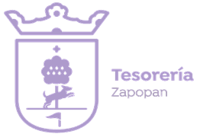 | Periodo: del 01 de enero al 31 de diciembre del 2025 (Anual)

 | Nombre del Programa | Federal |  | Estatal |  | Municipal |  | Otros |  | Monto Total

 |  | Dependencia/ Entidad | Aportación (Monto) | Dependencia/ Entidad | Aportación (Monto) | Dependencia/ Entidad | Aportación (Monto) | Dependencia/ Entidad | Aportación (Monto)
 |  | b | c | d | e | f | g | h | i | j=c+e+g+i
 | Policía Metropolitana 2025 | N/A | $0.00 | Secretaría de la Hacienda Pública | $27,884,916.56 | N/A | $0.00 | N/A | $0.00 | $27,884,916.56
 | Renovación Iluminación Arcos de Zapopan 2025 | N/A | $0.00 | Fideicomiso de Turismo de la ZMG | $9,000,000.00 | N/A | $0.00 | N/A | $0.00 | $9,000,000.00

